Méthodologie
Méthode d'évaluation des risques professionnels

A - Découper l’entreprise en unité de travail : postes, métiers, services, ateliers, lieux de travail…
L’évaluation doit concerner TOUTES les situations de travail.

B - Identifier les situations dangereuses et les risques associés :
Repérer dans chaque unité de travail les situations dangereuses auxquelles peuvent être exposés les salariés en observant les tâches réellement effectuées aux différents postes de travail et en dialoguant avec les personnes qui les occupent.

S’aider des informations contenues dans la Fiche d'Entreprise, les accidents de travail, les Fiches de Données de Sécurité, les fiches de risques de l’INRS ED840, etc.

C - Évaluer le risque
Il s’agit de définir le risque de chaque unité de travail pour chaque situation dangereuse. L’évaluation s’effectue en fonction de 2 paramètres : la gravité du dommage et la fréquence d’exposition

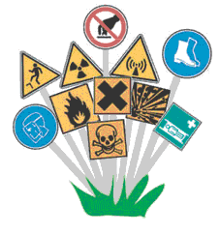
Risque (R) = Fréquence (F) × Gravité (G)

Descriptif du calcul
Ø La fréquence
o 1 - Très improbable : une fois par an ou quelques heures par mois
o 2 - Improbable : une fois par mois ou quelques heures par semaine
o 3 - Probable : une fois par semaine ou quelques heures par jour
o 4 - Très probable : tous les jours

Ø La gravité
o 1 - Faible : pas d'arrêt de travail, pas de soin à l'extérieur
o 2 - Modérée : arrêt de travail ou maladie < 7 jours, pas de suivi médical
o 3 - Grave : arrêt de travail ou maladie > 7 jours, suivi médical ou soin répété, maladie professionnelle (MP)
o 4 - Très grave : arrêt de travail > 3 mois, IPP, MP irréversible, mort

La note obtenue permet d’évaluer la criticité du risque et donc de hiérarchiser les risques afin de déterminer les priorités du plan d'action

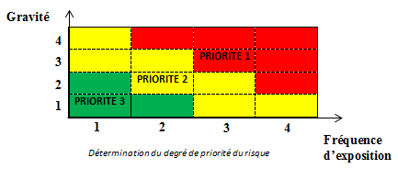

La priorisation des risques dépend des mesures de prévention existantes et des actions à envisager. Lorsque les mesures de prévention existantes sont suffisantes, on considère que le risque est maîtrisé.

D - Mettre en place des actions de prévention :
Il s’agit de l’objectif principal de l’évaluation des risques :
1. Etablir des priorités d’action
2. Décrire les mesures envisagées pour supprimer ou réduire le risque (techniques, organisationnelles, humaines…)
3. Planifier l’ensemble des actions

Les actions à mettre en place devront être plannifiées à l'aide d'un échéancier en fonction des priorités d'action
La colonne « suivi » permet de renseigner l’état d’avancement d’une action (« A réaliser », « En cours », « Réalisée » ou « Suspendue »).

